상품제안서
PGA 죽사바스타올 + 180g 모달면사타올2P 세트(멀티소) | 상품코드: S24546

 |  |  |  |  |  |  | 02-713-8555 | www.synergygift.co.kr
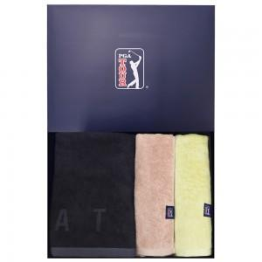

【상세/제작정보】

【인쇄/포장옵션】 | 실크, 자수 / 포장지포장

【공급단가】 | 수량 | 50~ | 100~ | 500~ | 1,000~ | 2,000~
*VAT별도 | 단가 | 24,050원 | 23,680원 | 23,120원 | 22,200원 | 21,270원

【상품 URL】 | https://www.synergygift.co.kr:443/src/goods_detail.php?gdno=24546

